关系图
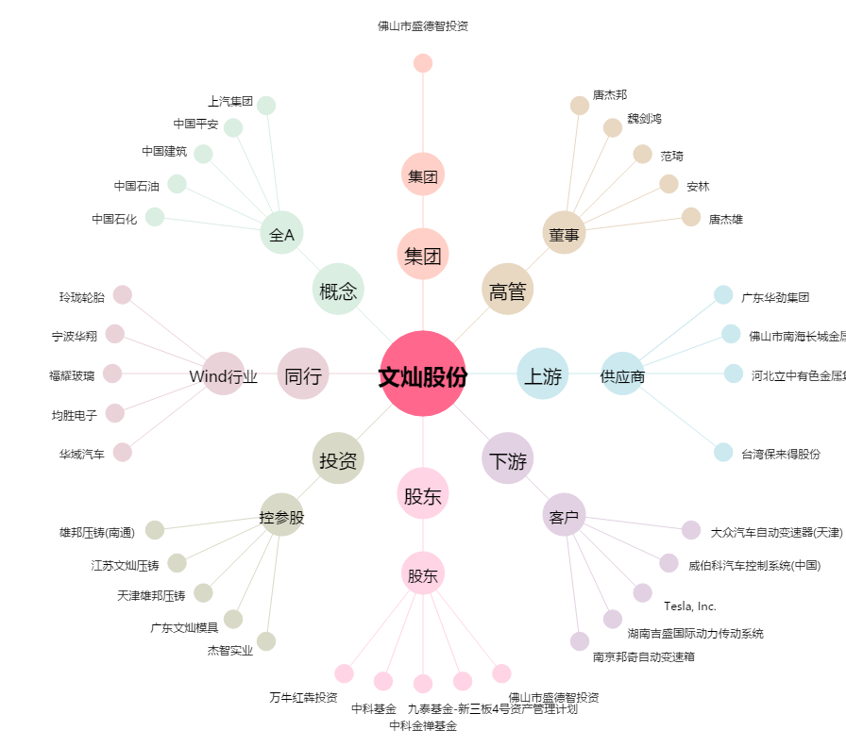
文灿股份[603348.SH] - 关系概览图

